2018_12_data
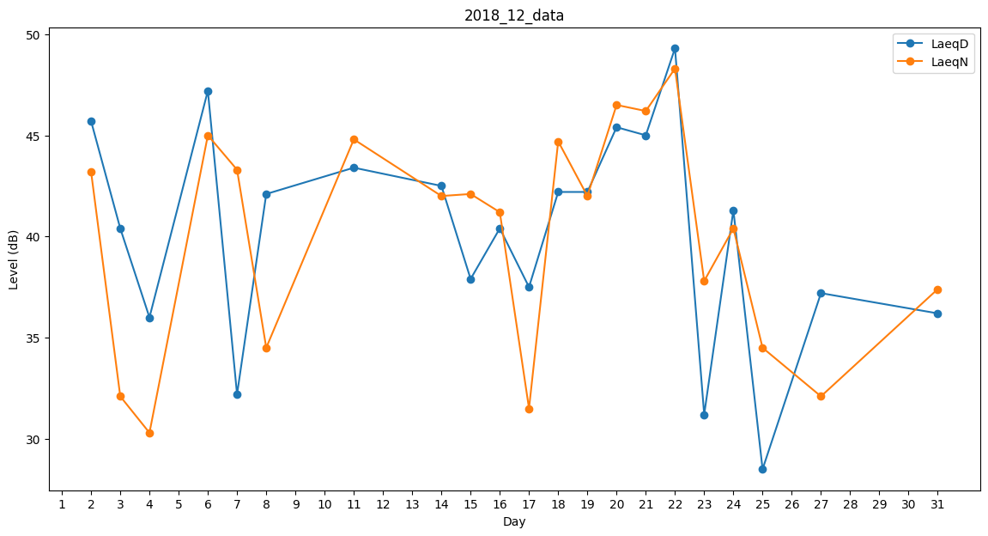
Day | LaeqD | LaeqN
1 | 37.8 | 0
2 | 45.7 | 43.2
3 | 40.4 | 32.1
4 | 36 | 30.3
5 | 43.9 | 0
6 | 47.2 | 45
7 | 32.2 | 43.3
8 | 42.1 | 34.5
9 | 40 | 0
10 | 38.7 | 0
11 | 43.4 | 44.8
12 | 31 | 0
13 | 32.6 | 0
14 | 42.5 | 42
15 | 37.9 | 42.1
16 | 40.4 | 41.2
17 | 37.5 | 31.5
18 | 42.2 | 44.7
19 | 42.2 | 42
20 | 45.4 | 46.5
21 | 45 | 46.2
22 | 49.3 | 48.3
23 | 31.2 | 37.8
24 | 41.3 | 40.4
25 | 28.5 | 34.5
26 | 44.3 | 0
27 | 37.2 | 32.1
28 | 34.5 | 0
29 | 0 | 0
30 | 0 | 38.4
31 | 36.2 | 37.4

